リストの使用方法
ウェブページと同様、民間企業、非営利組織、地方公共団体、大学・研究機関の順に記載しております （地方公共団体は自治体コード順に記載、それ以外の組織は五十音順に記載）

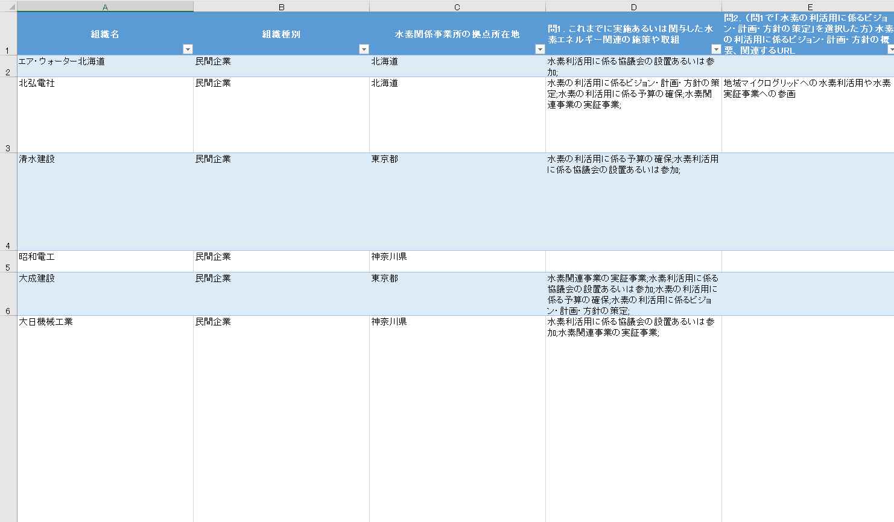

フィルター機能により、組織種別や拠点所在地ごとに 適宜表示内容を絞り込んでいただけます

